Sheet1
Test Case ID | Feature | Test Case Description | Test Type | Pre-Condition | Test Step | Expected Result | Actual Result | Status | Proof
1 | Fungsi Login | User login gmail menggunakan email dan password yang valid | Positive | User mengakses : https://www.sepulsa.com/ | 1. Klik button "Masuk" 2. Memasukkan nomor telepon/email "elfridatampubolon21@gmail.com" 3. Memasukkan password "Akucantik88@" 4. Klik button "Masuk" | Login berhasil dan memasuki halaman beranda | Sesuai dengan expected result | Passed | 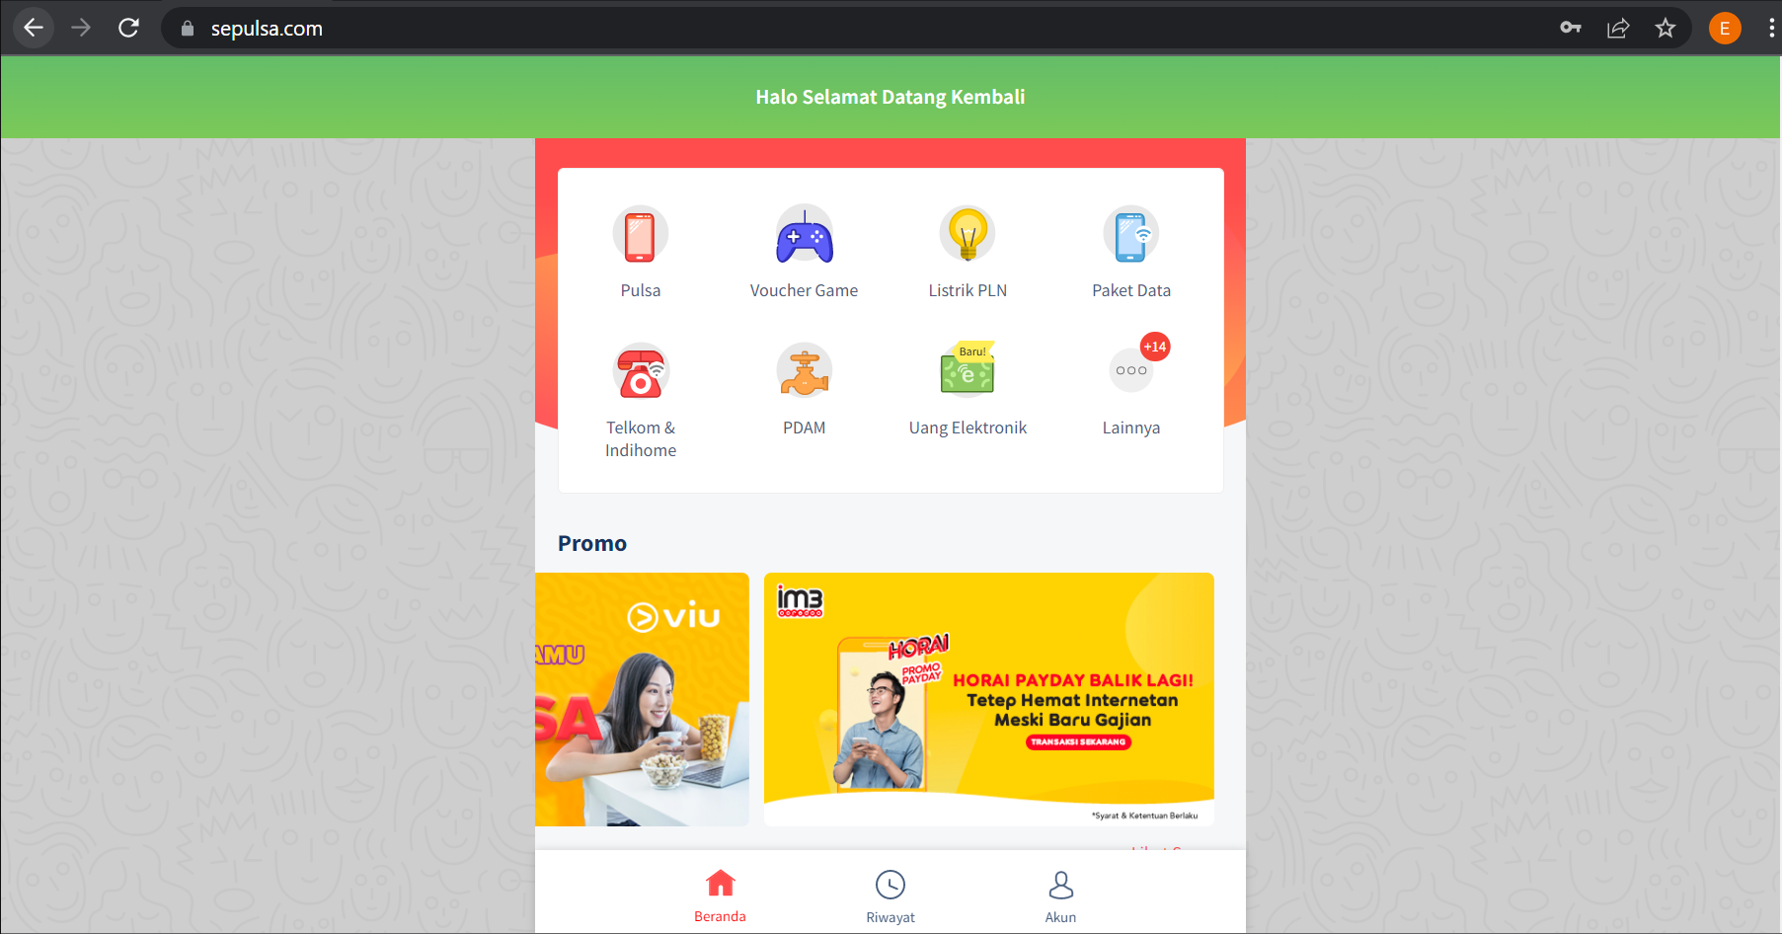
 |  | User login gmail menggunakan email valid dan password yang invalid | Negative | User mengakses : https://www.sepulsa.com/ | 1. Klik button "Masuk" 2. Memasukkan nomor telepon/email "elfridatampubolon21@gmail.com" 3. Memasukkan password "Akucantik88" 4. Klik button "Masuk" | Menampilkan message error | Sesuai dengan expected result | Passed
 |  | User login gmail menggunakan email invalid dan password yang valid | Negative | User mengakses : https://www.sepulsa.com/ | 1. Klik button "Masuk" 2. Memasukkan nomor telepon/email "elfridatampubolon11@gmail.com" 3. Memasukkan password "Akucantik88@" 4. Klik button "Masuk" | Menampilkan message error | Sesuai dengan expected result | Passed
 |  | User login gmail menggunakan email invalid dan password yang invalid | Negative | User mengakses : https://www.sepulsa.com/ | 1. Klik button "Masuk" 2. Memasukkan nomor telepon/email "elfridatampubolon11@gmail.com" 3. Memasukkan password "Akucantik8" 4. Klik button "Masuk" | Menampilkan message error | Sesuai dengan expected result | Passed
2 | Fungsi Lupa Password | User memasukkan gmail valid | Positive | User mengakses : https://www.sepulsa.com/ | 1. Klik button "Masuk" 2. Klik "Lupa Password" 3. Memasukkan email "elfridatampubolon21@gmail.com" 4. Klik button "Lanjutkan" | Berhasil me-reset password | Sesuai dengan expected result | Passed
 |  | User memasukkan gmail invalid | Negative | User mengakses : https://www.sepulsa.com/ | 1. Klik button "Masuk" 2. Klik "Lupa Password" 3. Memasukkan email "elfridatampubolon11@gmail.com" 4. Klik button "Lanjutkan" | Menampilkan error message | Sesuai dengan expected result | Passed
 |  | User memasukkan gmail valid tetapi tidak menerima email reset password | Negative | User mengakses : https://www.sepulsa.com/ | 1. Klik button "Masuk" 2. Klik "Lupa Password" 3. Memasukkan email "elfridatampubolon21@gmail.com" 4. Klik button "Lanjutkan" | Menerima email resert password di email yang kita daftarkan setelah beberapa menit | Sesuai dengan expected result | Passed
3 | Fungsi Daftar | User memasukkan data yang valid termasuk Nama Lengkap, Email, Nomor Handphone, Password | Positive | User mengakses : https://www.sepulsa.com/ | 1. Klik button "Masuk" 2. Klik "Daftar" 3. Mengisi form yang memuat Nama Lengkap,Email, Nomor Handphone, Password valid 4. Klik button check box 5. Klik button "Daftar" | Daftar akun berhasil dan akun dapat digunakan untuk login | Sesuai dengan expected result | Passed | 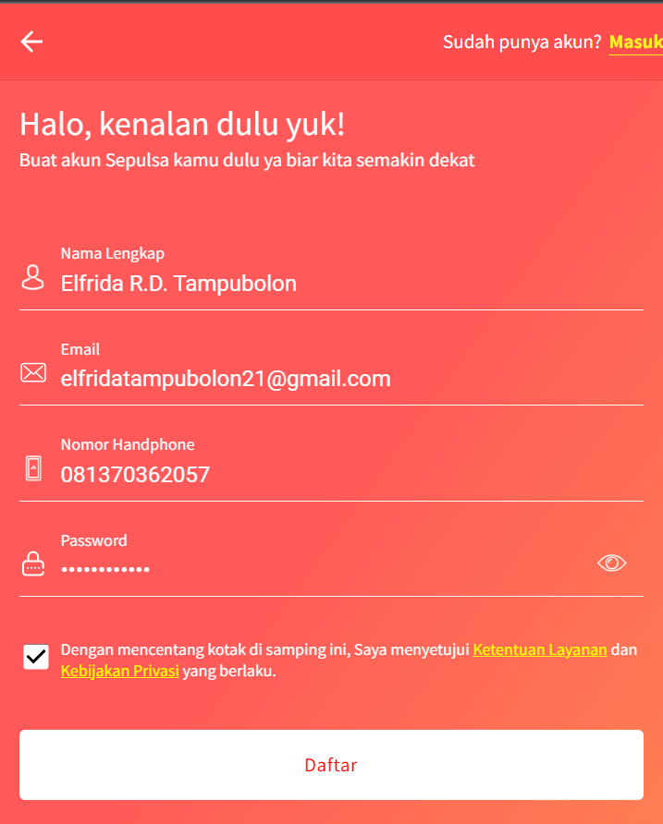
 |  | User memasukkan data yang invalid termasuk Nama Lengkap, Email, Nomor Handphone, Password | Negative | User login ke website Sepulsa: https://www.sepulsa.com/ | 1. Klik button "Masuk" 2. Klik "Daftar" 3. Mengisi form yang memuat Nama Lengkap,Email, Nomor Handphone, Password invalid 4. Klik button check box 5. Klik button "Daftar" | Menampilkan message error pada data yang invalid | Sesuai dengan expected result | Passed | 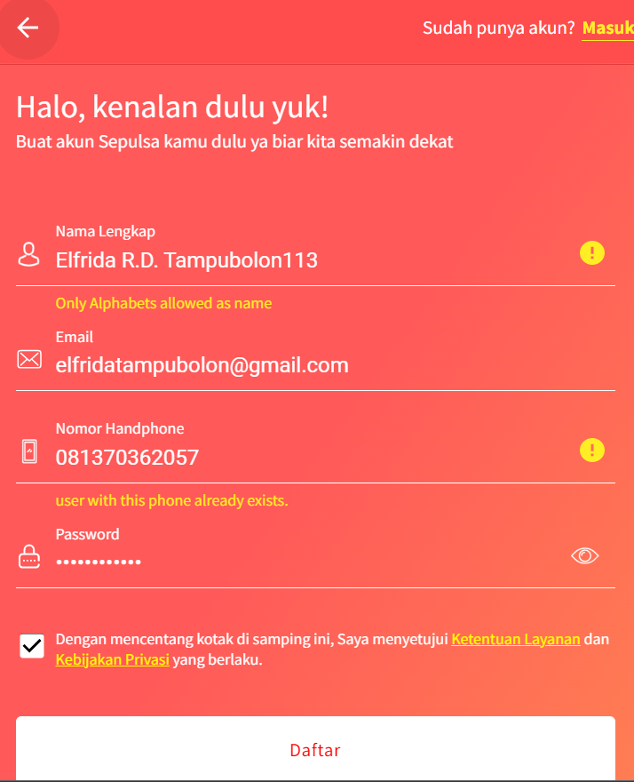
 |  | User tidak mengisi form dengan lengkap | Negative | User login ke website Sepulsa: https://www.sepulsa.com/ | 1. Klik button "Masuk" 2. Klik "Daftar" 3. Mengisi form dengan mengisikan Nama Lengkap,Email 4. Klik button check box 5. Klik button "Daftar" | Button "Daftar" tidak dapat diklik | Sesuai dengan expected result | Passed | 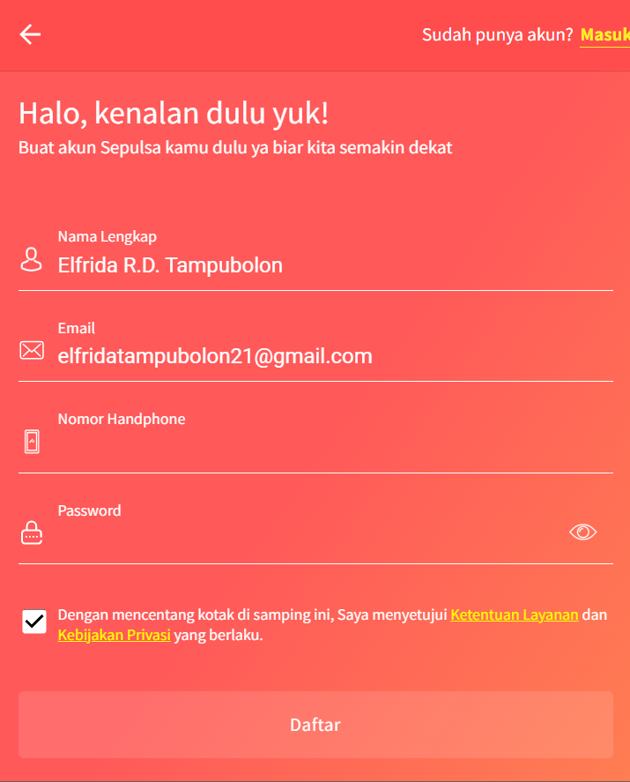
 |  | User memasukkan data yang valid termasuk Nama Lengkap, Email, Nomor Handphone, Password tetapi tidak mencentang check box | Negative | User login ke website Sepulsa: https://www.sepulsa.com/ | 1. Klik button "Masuk" 2. Klik "Daftar" 3. Mengisi form yang memuat Nama Lengkap,Email, Nomor Handphone, Password valid 4. Klik button "Daftar" | Tidak dapat menekan button Daftar | Sesuai dengan expected result | Passed
4 | Masuk sebagai guest | User masuk sebagai guest | Positive | User login ke website Sepulsa: https://www.sepulsa.com/ | 1. Klik button "Masuk" 2. Klik "Masuk Sebagai Guest" | Menampilkan halaman beranda | Sesuai dengan expected result | Passed | 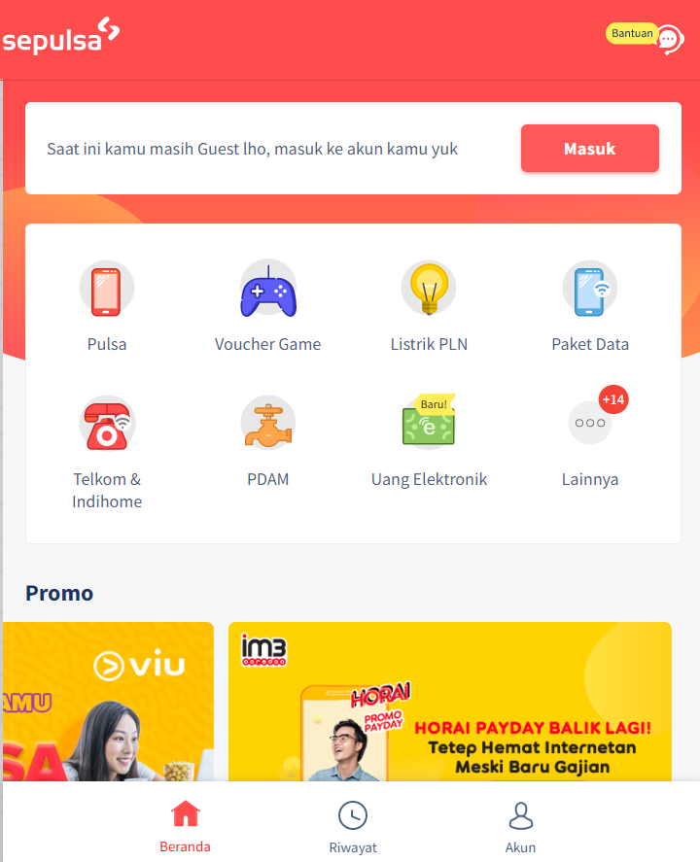
5 | Fungsi Paket Data | User membeli paket data | Positive | User login ke website Sepulsa: https://www.sepulsa.com/ | 1. Klik button "Paket Data" 2. Mengisikan nomor handphone yang ingin kita isikan paket data 3. Memilih paket data yang ingin diisikan 4. Memilih metode pembayaran | Berhasil memilih metode pembayaran | Sesuai dengan expected result | Passed | 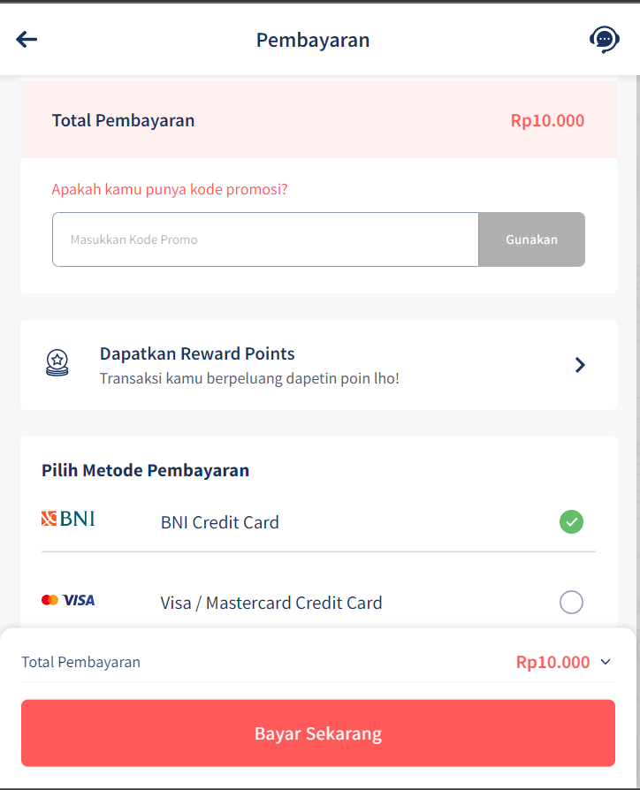
6 | Fungsi Pulsa | User membeli pulsa | Positive | User login ke website Sepulsa: https://www.sepulsa.com/ | 1. Klik button "Pulsa" 2. Mengisikan nomor handphone yang ingin kita isikan pulsa 3. Memilih nomor pulsa yang ingin diisikan 4. Memilih metode pembayaran | Berhasil memilih metode pembayaran | Sesuai dengan expected result | Passed
7 | Fungsi Voucher Game | User membeli voucher game | Positive | User login ke website Sepulsa: https://www.sepulsa.com/ | 1. Klik button "Voucher Pulsa" 2. Memilih voucher game apa yang ingin diisi 3. Memasukkan nomor handphone yang ingin kita isikan voucher game 4. Memilih nominal vouher 5. Memilih metode pembayaran | Berhasil memilih metode pembayaran | Sesuai dengan expected result | Passed | 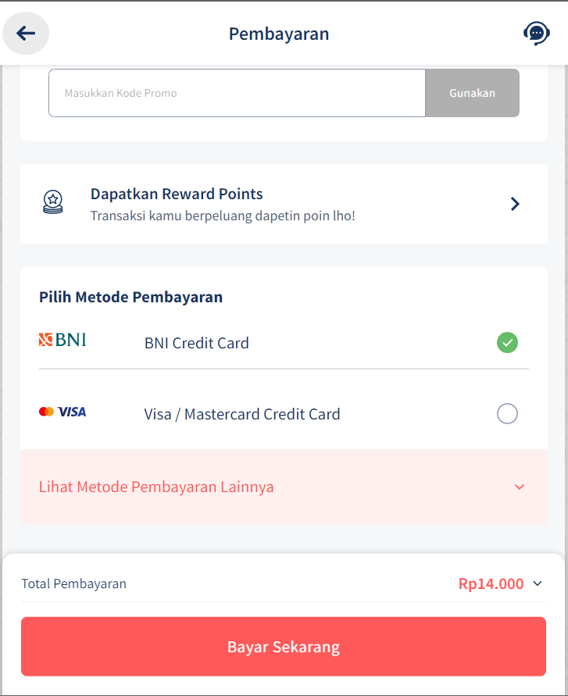
8 | Fungsi Listrik PLN | User membeli listrik PLN | Positive | User login ke website Sepulsa: https://www.sepulsa.com/ | 1. Klik button "Listrik PLN" 2. Memasukkan nomor meter PLN yang ingin diisikan 3. Memasukkan nomor handphone anda 4. Klik button "Lanjutkan" | Berhasil memilih metode pembayaran | Tidak sesuai dengan expected result | Failed | 